Gráfico 1
Gráfico 1. Resultados Presupuestarios del Gobierno Central (Enero 2022)
Valores en RD$ millones

 | Ingresos | 81,242.1
 | Gastos | 78,423.2
 | Intereses | 32,591.9
 | Resultado Primario | 35,410.7
 | Resultado Económico | 5,262.6
 | Resultado de Capital | (2,768.0)
 | Resultado Financiero | 2,818.9
 | Como % del PIB | 0.0%

 | Ingresos | 81,242.1
Cifras preliminares | Gastos | 78,423.2
Fuente: SIGEF | Resultado Primario | 35,410.7
 | Resultado Económico | 5,262.6
 | Resultado Financiero | 2,818.9

Mapa 1
Ejecución de la Inversión Pública a Nivel Provincial (Enero 2022) Valores en millones RD$

 |  | Mapa 1. Inversión Pública a Nivel Provincial en República Dominicana (Enero 2022) Valores en millones RD$
Provincia | Ejecutado
DISTRITO NACIONAL | 7.9
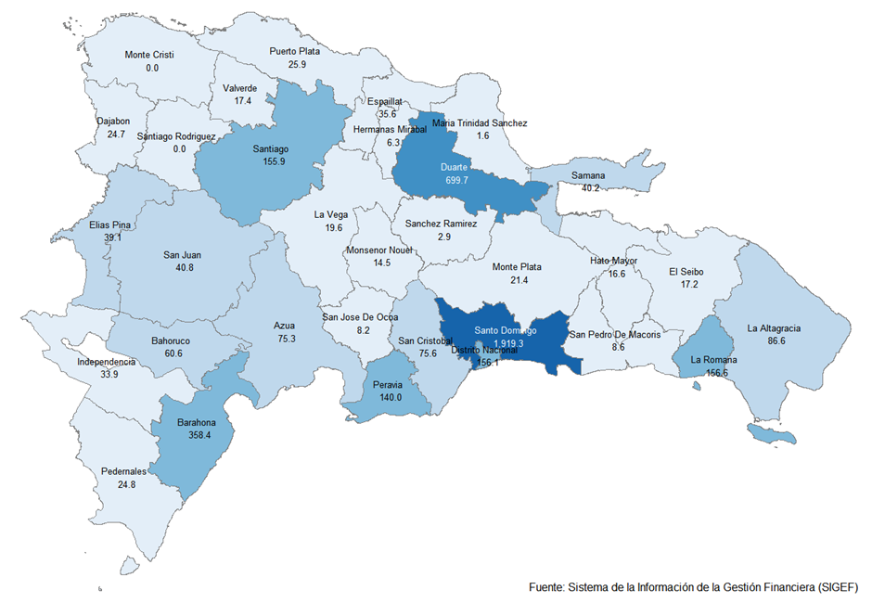
AZUA | 0.4
BAHORUCO | 0.2
BARAHONA | 7.5
DAJABON | 0.0
DUARTE | 6.5
ELIAS PINA | 0.7
EL SEIBO | 0.0
ESPAILLAT | 0.0
INDEPENDENCIA | 0.2
LA ALTAGRACIA | 0.0
LA ROMANA | 3.9
LA VEGA | 16.9
MARIA TRINIDAD SANCHEZ | 2.7
MONTE CRISTI | 0.0
PEDERNALES | 0.0
PERAVIA | 11.9
PUERTO PLATA | 0.0
HERMANAS MIRABAL | 0.0
SAMANA | 0.0
SAN CRISTOBAL | 7.3
SAN JUAN | 9.7
SAN PEDRO DE MACORIS | 2.0
SANCHEZ RAMIREZ | 0.0
SANTIAGO | 1.6
SANTIAGO RODRIGUEZ | 0.0
VALVERDE | 22.3
MONSENOR NOUEL | 0.0
MONTE PLATA | 3.4
HATO MAYOR | 0.0
SAN JOSE DE OCOA | 0.0
SANTO DOMINGO | 137.9
MULTIPROVINCIAL | 207.8
Total General | 450.7

Notas:
Cifras preliminares
Fecha de registro al 07 de Febrero 2022 / Fecha de imputación al 31 de enero 2022
Fuente: SIGEF

Gráfico 2
Gastos del Gobierno Central por Clasificación Funcional (Enero 2022)
Valores en millones RD$
DETALLE | 2021 | 2022 |  | VARIACIÓN 2022/2021
 | EJECUCIÓN ENERO | ENERO
 |  | EJECUCIÓN | DISTRIBUCION | ABS. | REL. |  | SERVICIOS GENERALES | 14.3%
1 - SERVICIOS GENERALES | 9,015.0 | 11,211.8 | 14.3% | 2,196.8 | 24.4% |  | SERVICIOS ECONÓMICOS | 8.3%
1.1 - Administración general | 4,343.2 | 5,236.1 | 6.7% | 892.9 | 20.6% |  | PROTECCIÓN DEL MEDIO AMBIENTE | 0.1%
1.2 - Relaciones internacionales | 451.8 | 493.9 | 0.6% | 42.1 | 9.3% |  | SERVICIOS SOCIALES | 35.8%
1.3 - Defensa nacional | 1,598.8 | 2,027.8 | 2.6% | 429.0 | 26.8% |  | INTERESES DE LA DEUDA PÚBLICA | 41.6%
1.4 - Justicia, orden público y seguridad | 2,621.2 | 3,454.0 | 4.4% | 832.9 | 31.8%
2 - SERVICIOS ECONÓMICOS | 1,856.6 | 6,473.2 | 8.3% | 4,616.7 | 248.7% | Gráfico 2. Composición Funcional del Gasto (Enero 2022)
2.1 - Asuntos económicos, comerciales y laborales | 335.4 | 354.2 | 0.5% | 18.8 | 5.6%
2.2 - Agropecuaria, caza, pesca y silvicultura | 648.6 | 1,026.8 | 1.3% | 378.2 | 58.3%
2.3 - Riego | 131.8 | 346.9 | 0.4% | 215.1 | 163.2%
2.4 - Energía y combustible | 42.8 | 3,722.8 | 4.7% | 3,679.9 | 8588.7%
2.5 - Minería, manufactura y construcción | 12.7 | 10.6 | 0.0% | (2.2) | -17.0%
2.6 - Transporte | 527.1 | 750.1 | 1.0% | 223.1 | 42.3%
2.7 - Comunicaciones | 51.1 | 137.1 | 0.2% | 86.0 | 168.5%
2.8 - Banca y seguros | 15.0 | 0.0 | 0.0% | (15.0) | -100.0%
2.9 - Otros servicios económicos | 92.1 | 124.7 | 0.2% | 32.7 | 35.5%
3 - PROTECCIÓN DEL MEDIO AMBIENTE | 136.9 | 71.0 | 0.1% | (65.9) | -48.1%
3.1 - Protección del aire, agua y suelo | 55.4 | 10.9 | 0.0% | (44.4) | -80.2%
3.2 - Protección de la biodiversidad y ordenación de desechos | 81.5 | 60.1 | 0.1% | (21.4) | -26.3%
4 - SERVICIOS SOCIALES | 26,038.7 | 28,075.2 | 35.8% | 2,036.5 | 7.8%
4.1 - Vivienda y servicios comunitarios | 196.6 | 637.7 | 0.8% | 441.1 | 224.3%
4.2 - Salud | 5,548.4 | 6,275.3 | 8.0% | 726.9 | 13.1%
4.3 - Actividades deportivas, recreativas, culturales y religiosas | 235.5 | 387.7 | 0.5% | 152.2 | 64.6%
4.4 - Educación | 10,157.5 | 13,175.5 | 16.8% | 3,017.9 | 29.7%
4.5 - Protección social | 9,900.6 | 7,599.0 | 9.7% | (2,301.6) | -23.2%
5 - INTERESES DE LA DEUDA PÚBLICA | 12,279.9 | 32,591.9 | 41.6% | 20,312.0 | 165.4%
5.1 - Intereses y comisiones de deuda pública | 12,279.9 | 32,591.9 | 41.6% | 20,312.0 | 165.4%
TOTAL | 49,327.0 | 78,423.2 | 100.0% | 29,096.2 | 59.0%
Notas:
Cifras preliminares
Fecha de registro al 07 de Febrero 2022 / Fecha de imputación al 31 de enero 2022
Fuente: SIGEF

